義肢・装具
補装具費支給意見書（義肢・装具用）
氏名 |  |  |  |  |  |  |  |  |  |  |  |  |  |  |  |  |  |  | 年 |  |  | 月 |  |  | 日生
住所 |  |  |  |  |  |  |  |  |  |  |  |  |  |  |  |  |  |  |  | 種別 |  |  | 身 | 難 | 戦
身体障害者 手帳障害名 |  |  |  |  |  |  |  |  |  |  |  |  |  |  |  |  | 総合等級 |  |  |  |  | 種 |  |  | 級
 |  |  |  |  |  |  |  |  |  |  |  |  |  |  |  |  |  |  |  | 年 |  | 月 |  | 日交付
原傷病名

難病等 |  |  |  | ・障害者の日常生活及び社会生活を総合的に支援するための法律施行令で定める特殊の疾病（難病等）に該当（□する・□しない）
 |  |  |  | ・進行性疾患に該当（□する・□しない）・進行の速度（□急速・□緩徐）・支給手続（□迅速・□一般）
現在の経過 |  | 発病(受傷)年月日 及び原因 |  |  |  |  |  |  | 年 |  | 月 |  | 日 |  | 先天性（上記以外）〔 〕
 |  |  |  |  |  |  | 後天性〔 外傷 戦傷 業務災害 交通事故 その他( )
 |  | 発病(受傷)時 の状態 ・ |  |  |  |  | （補装具が必要な理由、難病患者等の身体症状等の変動状況や日内変動等を記載）
 |  |  |  |  |  |  | （疾病が急速に進行することにより迅速な手続を必要とする場合はその詳細な理由を記載）

 |  | 治療経過

 |  | ・ 現在の 障害状況

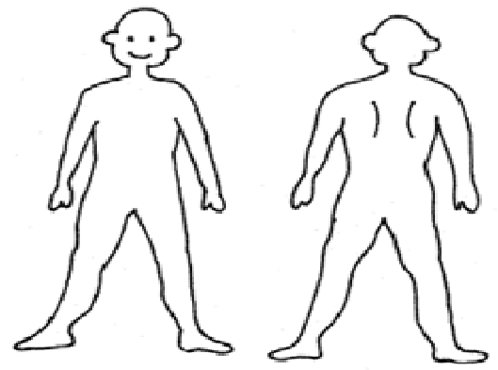
 |  | 入・通院の状況 |  |  |  |  | 入院中（退院予定 |  |  |  |  |  |  | 年 |  |  | 月頃） |  |  | 通院中 |  |  |  | 在家庭
医学的所見 |  | 身体状況 |  |  |  |  |  |  |  | (該当するものを○で囲み、空欄に追加所見を必ず記載してください)
 |  |  |  |  |  |  |  |  |  |  | (1)感覚障害(左記図示)
 |  |  |  |  |  |  |  |  |  |  |  | (無・感覚脱失・感覚鈍麻・異常感覚)

 |  |  |  |  |  |  |  |  |  |  | (2)運動障害(左記図示)
 |  |  |  |  |  |  |  |  |  |  |  | (弛緩性麻痺・痙性麻痺・固縮・不随意運動・
 |  |  |  |  |  |  |  |  |  |  | しんせん・運動失調・その他)
 |  |  |  |  |  |  |  |  |  |  |  | 痙性の部位及び程度( )
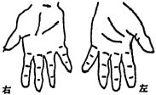
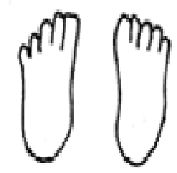
 |  |  |  |  |  |  |  |  |  |  | (3)四肢欠損等、形態異常
 |  |  |  |  |  |  |  |  |  |  |  | 無・有(部位・程度 )

× 変形
切離断
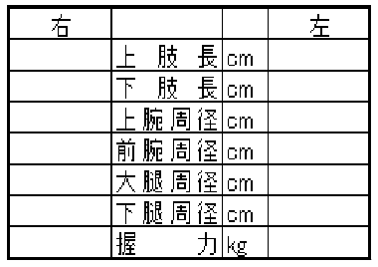
感覚障害
運動障害
 |  |  |  |  |  |  |  |  |  |  | (4)変形：無・脊柱・上肢・下肢
 |  |  |  |  |  |  |  |  |  |  |  |  |  |  |  | (部位・程度 )

 |  |  |  |  |  |  |  |  |  |  | (5)関節可動域制限
 |  |  |  |  |  |  |  |  |  |  |  | 無・有(部位・角度 )
 |  |  |  |  |  |  |  |  |  |  | (6)その他

補装具支給の状況 |  |  |  |  |  | 新規支給 |  |  | 再支給（前回支給 |  |  |  |  |  |  |  |  | 年 |  |  | 月 | ）
現在使用中の補装具名 |  |  |  |  |  |  |  |  |  |  |  | 必要とする補装具名
来所困難な 医学的理由
 | 補装具費支給に対する意見 | 義肢 | 構造： 殻構造 骨格構造
(※該当箇所に○印、具体的内容は「処方箋」を作成し添付) |  |  | 名称： 義手 ( 肩 上腕 肘 前腕 手 手部 手指 ) 義足 ( 股 大腿 膝 下腿 サイム 足根中足 足趾 )

 |  | 装具 | 名称： 下肢装具 ( 股 長下肢 膝 短下肢 足 ） 靴型装具 体幹装具 ( 頚椎 胸腰仙椎 腰仙椎 仙腸 側弯症 ) 上肢装具 ( 肩 肘 手関節 手 指 BFO ）

 |  | 補 装 具 の 使用場所 ・ 使用目的

 |  | 処方効果

 |  | その他 (借受け) |  |  | 【借受けが必要な場合は、必要な完成用部品名・理由・期間】

 | 上記のとおりです。 |  |  |  |  |  |  |  |  |  |  |  |  |  |  |  |  |  | 年 |  |  | 月 |  |  | 日

 |  | 医療機関の名称及び所在地
 |  | 診療科名 |  |  |  |  |  |  | 科
 |  | 指定医師名
 | 山梨県障害者相談所長 |  |  |  |  |  |  | 殿
（注1）意見書の作成は、身体障害者福祉法第15条第1項の規定による医師。難病患者等については、前記医師等のほか、都道府県が指定する難病支援医療拠点病院又は難病医療協力病院において、主に難病治療に携わる医師であること。
（注2）別途、必要とする補装具の「処方箋」・「見積書」を添付すること。

